养生大师 等级系统
养生大师的等级系统
一.设计目的
1.给予玩家一个玩游戏阶段性表现的反馈
2.排行榜依据

二.功能逻辑

1.设定不同称号等级和相应积分量 参考2页 等级与积分

2.玩家在排位竞赛中答题会获得积分(经验值)
2.1 玩家答对1题获得3点积分
2.2 玩家在1-9级的时候答错不扣分
2.3 玩家在10-14级的时候答错扣1分
2.4 玩家在15-19级的时候 答错扣2分
2.5 玩家在20级的时候 答错扣3分
每场竞赛 玩家胜利会有10分的积分加成

3.积分累计到一定程度玩家会变更称号(升级)
3.1 玩家在升级后 等级不会回滚 如果竞赛的结果为扣减积分 最多扣减至相应等级的0分

4.升级后用于升级的积分清零,溢出积分保留

5.派题难度范围根据配置执行

三.功能界面

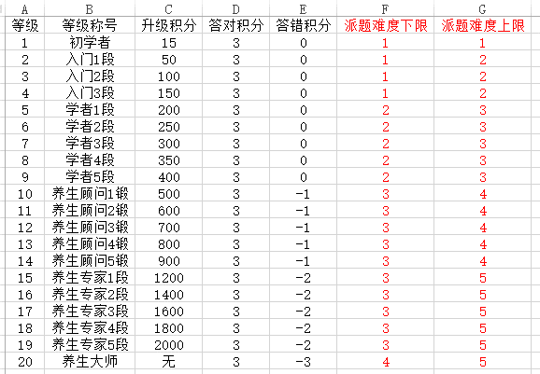
1 主界面包含 个人等级称号 积分进度
2 结算界面包含本次比赛积分变化
3 个人界面包含等级和积分进度
4 匹配界面包含个人等级称号
5 分享界面包含个人等级称号

四.数值配置

等级 | 默认的一个等级玩家不会看到
等级称号 | 显示给玩家看的一个称谓
升级积分 | 升级为下一等级需要的积分
答对积分 | 玩家正确回答一道题的积分
答错积分 | 玩家错误回答一道题的积分
派题难度下限
派题难度上限

五.运营需求
1.赛季规则, 周期性清零等级和积分(留接口,暂时不做)

